지침
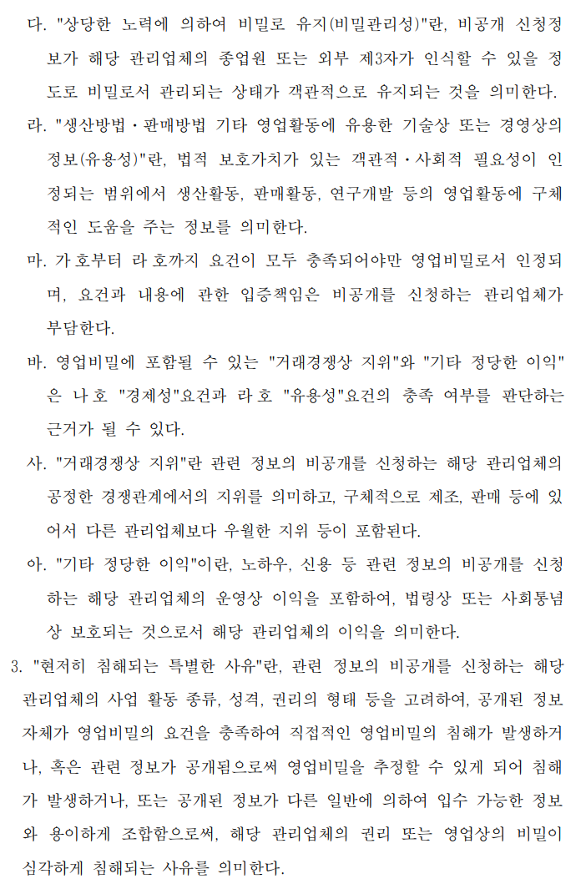
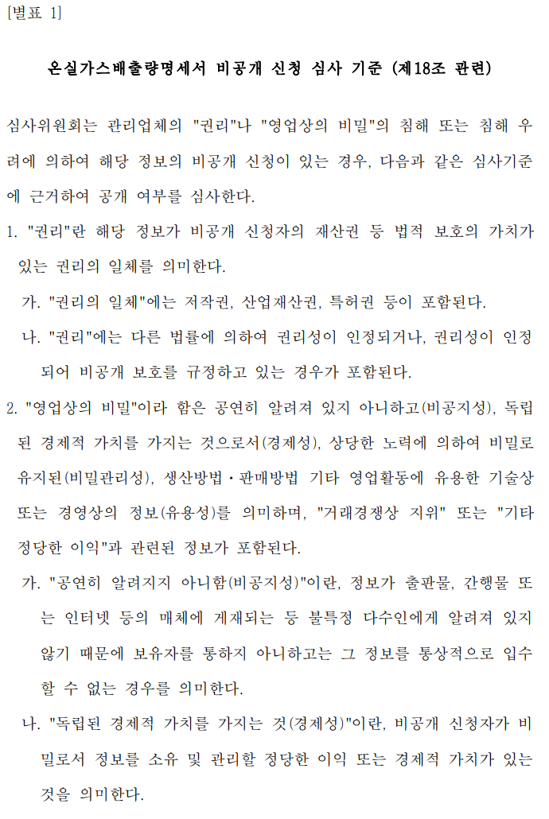
산업전환부문 정보비공개 신청 평가 참고 지침

검토기준
산업전환부문 정보비공개 신청 검토 기준

[검토기준]
1. 사업 신청일과 정보비공개 신청일의 일치 여부와 관계없이 평가단계에서 동시 검토 진행
2. 동시 검토 간 정보비공개를 원하는 문서 내 민감사항을 삭제 및 증빙자료 형태로 제출 후 정보비공개 신청 철회 유도(사업계획서 및 모니터링보고서, 검증보고서 외 증빙자료는 정보공개 대상에서 제외되기 때문임)
3. 본 관리 Tool은 신청여부만 확인 가능하며, 검토하고자 하는 사업의 정확한 정보비공개 신청 내용은 공단 요청 필요
[CASE 가] 타당성 평가/감축량 인증 미승인 건 -> 사업계획서 및 모니터링보고서, 검증보고서 수정 가능한 경우 1. ORS 시스템 상 통보 의견
∙ 「명세서 공개 심사위원회 구성 및 운영에 관한 규정」 [별표1]에 따라 비공개 신청사유를 하기와 같이 보완 요청 드립니다.
- 사업계획서(또는 모니터링보고서, 검증보고서) 내용 중 보안유지 필요 부분, 위치(page) 및 사유 구체화 필요(증빙자료는 정보공개 대상 아님)
- 필요 시 정보 비공개사유에 대한 증빙자료 제출 필요하며, 신청사유와 관련된 자료로 첨부(회사 내규, 계약서, 설비 관련 자료 등)
∙ 단, 투명성 원칙에 따라 민감사항이 사업계획서(또는 모니터링보고서, 검증보고서) 내 문서에 포함되지 않아도 되는 경우(필수 작성 항목이 아닌 경우) 해당 사항은 증빙자료로만 제출하고 본 비공개 신청건은 철회 신청해주시기 바랍니다.
2. 평가 시(타당성 평가/ 감축량 인증) 신청 건에 대해 동시검토 필요
- 민감사항을 보고서 내 제외하도록 우선 독려하고, 그럼에도 사업자가 비공개를 요구하는 경우 사업을 구체화하여 보완하도록 독려
- 사업 승인 시 정보비공개 신청 평가도 함께 처리되어야 하므로 빠른 승인을 위하여 보완 독려
[CASE 나] 타당성 평가/감축량 인증 기승인 건 -> 사업계획서 및 모니터링보고서, 검증보고서 수정 불가능한 경우 1. ORS 시스템 상 통보 의견
∙ 「명세서 공개 심사위원회 구성 및 운영에 관한 규정」 [별표1]에 따라 비공개 신청사유를 하기와 같이 보완 요청 드립니다.
- 사업계획서(또는 모니터링보고서, 검증보고서) 내용 중 보안유지 필요 부분, 위치(page) 및 사유 구체화 필요(증빙자료는 정보공개 대상 아님)
- 필요 시 정보 비공개사유에 대한 증빙자료 제출 필요하며, 신청사유와 관련된 자료로 첨부(회사 내규, 계약서, 설비 관련 자료 등)
2. 원 사업 승인 후 '보완 요청' 상태인 사업에 대하여 유선상 보완요청 독려
- A 사업의 2차 인증 신청이 들어온 경우 -> 사업계획서 비공개건, 1차 모니터링보고서 비공개건이 있는지 확인 후, 있다면 3건 동시에 검토 진행
[기타]
∙ 평가단계에서 외부사업이 반려당한 경우
- 본 외부사업은 반려되었으므로 정보비공개 신청을 반려 합니다.
∙ 사업자가 반려(철회) 요청한 경우
- 사업자 반려(철회) 요청에 따라 정보비공개 신청을 반려합니다.
∙ 인증위원회 승인된 경우
- OO년 O분기 배출량 인증위원회 심의 결과에 따라 사업계획서(또는 모니터링보고서, 검증보고서) 정보비공개 승인되었습니다.

통계
산업전환부문 정보비공개 신청 평가 현황

∙ 기존 검토기준: 사업의 승인 이후 정보비공개 신청 평가 진행(승인 전 정보비공개 신청 건 평가 제외)
∙ 변경 검토기준: 외부사업 평가와 정보비공개 신청 평가 동시 진행
- (법적 근거) 제52조(정보공개) ① 외부사업 사업자는 제40조제2항에 의한 정보공개 조항에도 불구하고 비공개를 원하는 항목이 있을 경우,
제12조에 따른 외부사업 승인 신청 또는 제31조에 따른 외부사업 온실가스 감축량 인증 신청 시에 별지 제32호 서식에 따른 정보 비공개 신청서를 부문별 관장기관의 장에게 제출하여 해당 정보의 비공개를 요청할 수 있다.
이에 따라,
1. 배분받은 사업의 정보비공개 신청 상황을 확인 후 각 사업 담당자가 평가 진행
2. 정보비공개 평가 및 보완을 거쳐 본 사업과 함께 인증위 상정

2026.07.07
구분 |  | 신청건수 | 정보 비공개 신청 평가 종료 |  |  | 평가중 |  |  |  | 평가 불필요
 |  |  | 승인 | 반려 | 소계 | 사업자 | 검토반 |  | 소계 | 사업 반려 | 정보 비공개 신청 반려 |  |  | 소계
 |  |  |  |  |  | 의견 통보 | 의견 보완 | 신규 신청 |  |  | 반려 완료 | 사업자 요청 | 보류(반려 필요)
평가 (정보비공개) | 국내 | 106 | 6 | 59 | 65 | 39 | 1 | 1 | 41 | 39 | 20 | 0 | 0 | 59
 | 국외 | 24 | 0 | 9 | 9 | 15 | 0 | 0 | 15 | 0 | 9 | 0 | 0 | 9
인증 (정보비공개) | 국내 | 126 | 2 | 19 | 21 | 105 | 0 | 0 | 105 | 1 | 4 | 14 | 0 | 19
 | 국외 | 75 | 0 | 74 | 74 | 1 | 0 | 0 | 1 | 5 | 69 | 0 | 0 | 74
합계 |  | 331 | 8 | 161 | 169 | 160 | 1 | 1 | 162 | 45 | 102 | 14 | 0 | 161
 |  | 신청 건수: 평가종료 소계 + 평가중 소계 |  |  |  | 의견통보: 사업자에게 정보비공개 신청 검토 의견 통보 |  |  |  | 사업 반려: 정보비공개 신청하였으나, 외부사업이 평가/인증 단계에서 반려
 |  |  |  |  |  | 의견 보완: 검토 의견 보완 후 재신청 |  |  |  | 반려 완료: 사업자 요청에 의한 반려 완료
 |  |  |  |  |  | 신규 신청: 정보비공개 신청되어 평가 필요 |  |  |  | 사업자 요청: 사업자가 정보 비공개 신청 철회하여 반려 요청
 |  |  |  |  |  |  |  |  |  | 보류: 평가가 불필요해진 사업
2026.06.16
구분 |  | 신청건수 | 정보 비공개 신청 평가 종료 |  |  | 평가중 |  |  |  | 평가 불필요
 |  |  | 승인 | 반려 | 소계 | 사업자 | 검토반 |  | 소계 | 사업 반려 | 정보 비공개 신청 반려 |  |  | 소계
 |  |  |  |  |  | 의견 통보 | 의견 보완 | 신규 신청 |  |  | 완료 | 사업자 요청 | 보류(반려 필요)
평가 (정보비공개) | 국내 | 106 | 6 | 59 | 65 | 39 | 1 | 1 | 41 | 39 | 20 | 0 | 0 | 59
 | 국외 | 24 | 0 | 9 | 9 | 15 | 0 | 0 | 15 | 0 | 9 | 0 | 0 | 9
인증 (정보비공개) | 국내 | 126 | 2 | 19 | 21 | 105 | 0 | 0 | 105 | 1 | 4 | 14 | 0 | 19
 | 국외 | 75 | 0 | 74 | 74 | 1 | 0 | 0 | 1 | 5 | 69 | 0 | 0 | 74
합계 |  | 331 | 8 | 161 | 169 | 160 | 1 | 1 | 162 | 45 | 102 | 14 | 0 | 161
 |  | 0 | 0 | 0 | 0 | 0 | 0 | 0 | 0 | 0 | 0 | 0 | 0 | 0
 |  | 0 | 0 | 0 | 0 | 0 | 0 | 0 | 0 | 0 | 0 | 0 | 0 | 0
 |  | 0 | 0 | 0 | 0 | 0 | 0 | 0 | 0 | 0 | 0 | 0 | 0 | 0
 |  | 0 | 0 | 0 | 0 | 0 | 0 | 0 | 0 | 0 | 0 | 0 | 0 | 0

26년 2월 3일 대비 2월 26일 변경점
의견 통보(국내인증 +1)
의견 보완(국내평가 +1)

26년 4월 29일 대비 5월 26일 변경점
반려 완료(국내평가 +1)

26년 5월 26일 대비 6월 16일 변경점
-

26년 6월 16일 대비 7월 7일 변경점
-

